关系图
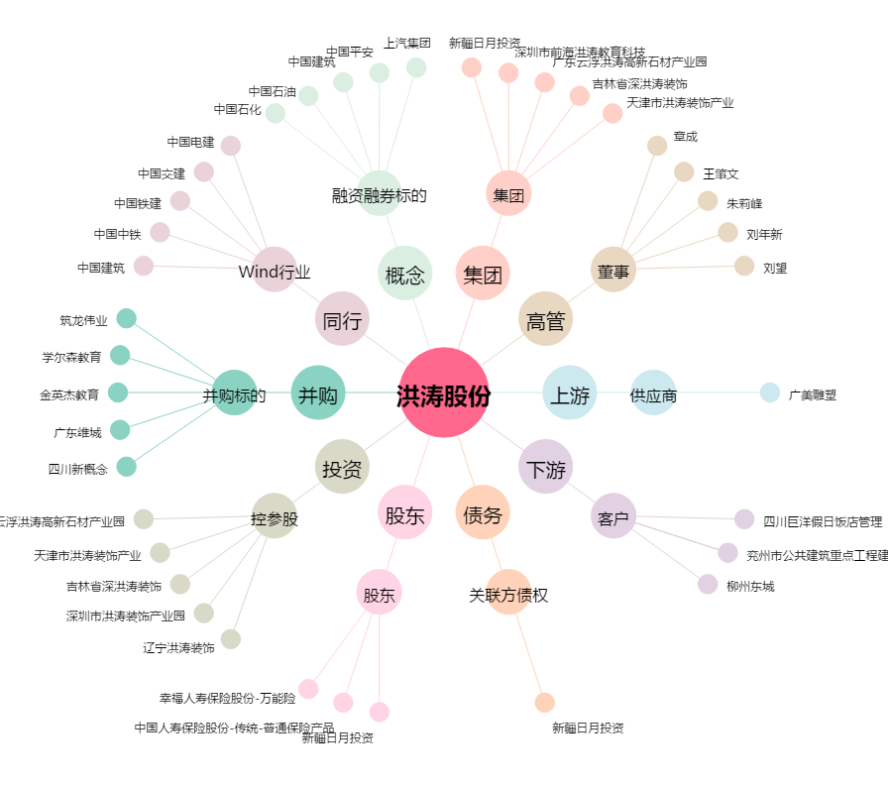
洪涛股份[002325.SZ] - 关系概览图

